Sheet1
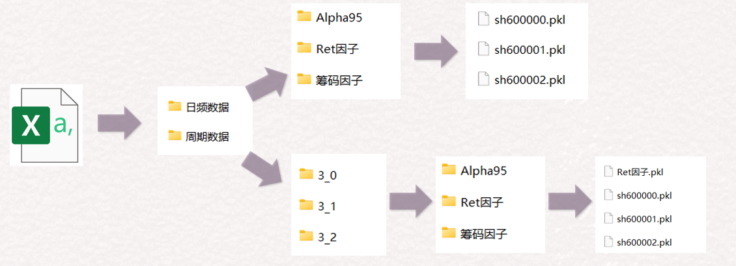
判断是否尾盘模式：
尾盘模式需要运行一下脚本0

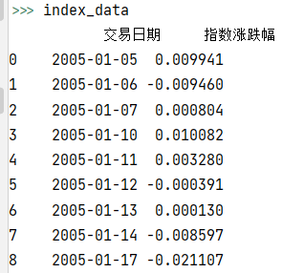

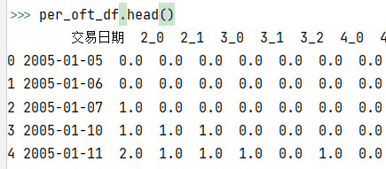

读取：
1、股票列表
2、指数数据
3、策略文件
4、周期 & offset 文件

前期的一些准备：
1、读取个股数据
2、计算涨跌幅、换手率、复权价等

判断该个股是否存在历史数据：
日频数据/基础数据/600000.csv

获取运行信息：
1、因子信息
2、财务数据信息
3、加载函数信息
4、周期信息

存在历史数据：
1、读取历史数据
2、用最近N日的数据计算
===计算涨停价
===合并指数
===计算均价及各种买入价格
===计算下日状态，是否交易等信息
3、将最近N日计算的数据与历史数据合并
4、保存全部的日频级别的数据
5、遍历所有的周期，例如：W_1，W_2
===使用最近N日的日频数据做周期转换
===将转换后的结果与历史的周期级别数据合并
===保存全历史的周期数据
6、返回日频级别的全历史数据
不存在历史数据：
1、创建文件夹（若无）
2、用最近N日的数据计算
===计算涨停价
===合并指数
===计算均价及各种买入价格
===计算下日状态，是否交易等信息、
3、保存全部的日频级别的数据
4、遍历所有的周期，例如：W_1，W_2
===使用全部的日频数据做周期转换
===保存全部的周期数据
5、返回日频级别的全历史数据
此部分逻辑已经取消

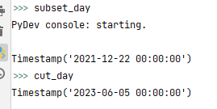

判断增量模式：
获取subset_day 以及 cut_day

遍历个股计算因子数据
calculate_by_stock

遍历每个因子的每个周期，计算截面数据
判断是否有历史数据存在
周期数据/W_1/因子A/因子A.pkl

1、在全量数据上合并财务数据
2、截取出最近N日的数据

存在历史数据：
1、读取所有个股文件的周期pkl文件，合并成截面数据
2、只保留最近N日的截面数据
3、计算截面因子
4、将计算结果与历史截面数据合并
5、保存全量的截面数据
不存在历史数据：
1、读取所有个股文件的周期pkl文件，合并成截面数据
2、计算截面因子
3、保存全量的截面数据
此部分逻辑已经取消

遍历所有load函数加载外部数据
PS：如果有历史数据会自动用增量
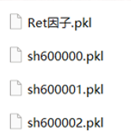

遍历所有因子文件，计算因子数据
日频数据/xx因子/sh600000.csv

存在历史数据：
1、仅使用最近N日的日频数据计算因子
2、将计算结果与历史数据合并
3、保存因子全历史的日频数据
4、遍历因子的所有周期，例如W_1,W_2
===将最近N日的因子的日频数据转换成周期数据
===计算最近N日周期数据的after_resample
===将最近N日的周期数据与历史的周期数据合并
===保存全历史的周期数据
不存在历史数据：
1、使用全部日频数据计算因子
2、保存因子全历史的日频数据
3、遍历因子的所有周期，例如W_1,W_2
===将全量的因子的日频数据转换成周期数据
===计算全量周期数据的after_resample
===保存全历史的周期数据
此部分逻辑已经取消

